прайс-лист
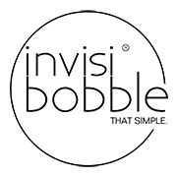 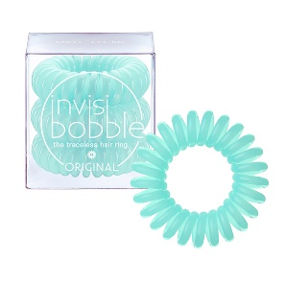 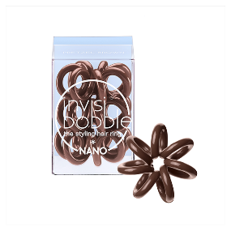 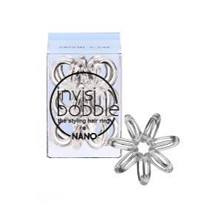 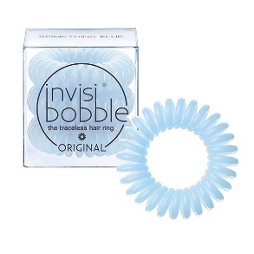 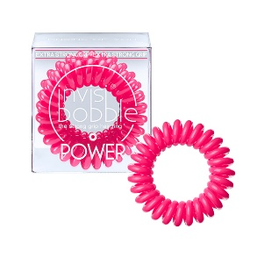 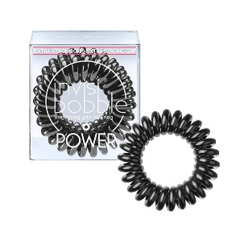 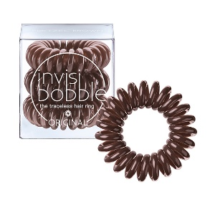 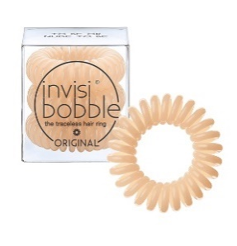
Наименование | Цвет | Артикул | Оптовая цена | Заказ | Сумма | Минимальная рекомендованная цена | Наличие | Баркоды
Резинка-браслет для волос invisibobble ORIGINAL True Black | черный | 3040 | 170 |  | 0 | 290 | да | 4260285373015
Резинка-браслет для волос invisibobble ORIGINAL Pretzel Brown | коричневый | 3041 | 170 |  | 0 | 290 | да | 4260285373022
Резинка-браслет для волос invisibobble ORIGINAL Crystal Clear | прозрачный | 3042 | 170 |  | 0 | 290 | да | 4260285373039
Резинка-браслет для волос invisibobble ORIGINAL Royal Pearl | жемчужный | 3043 | 170 |  | 0 | 290 | да | 4260285373046
Резинка-браслет для волос invisibobble ORIGINAL To Be or Nude to Be | бежевый | 3044 | 170 |  | 0 | 290 | да | 4260285373053
Резинка-браслет для волос invisibobble ORIGINAL Pinking of You | розовый | 3045 | 170 |  | 0 | 290 | да | 4260285373060
Резинка-браслет для волос invisibobble ORIGINAL Mint to Be | мятный | 3046 | 170 |  | 0 | 290 | да | 4260285373077
Резинка-браслет для волос invisibobble ORIGINAL Something Blue | нежно-голубой | 3047 | 170 |  | 0 | 290 | да | 4260285373084
Резинка для волос invisibobble NANO True Black | черный | 3048 | 206 |  | 0 | 330 | да | 4260285373114
Резинка для волос invisibobble NANO Pretzel Brown | коричневый | 3049 | 206 |  | 0 | 330 | да | 4260285373091
Резинка для волос invisibobble NANO Crystal Clear | прозрачный | 3050 | 206 |  | 0 | 330 | да | 4260285373107
Резинка для волос invisibobble NANO To Be or Nude to Be | бежевый | 3051 | 206 |  | 0 | 330 | да | 4260285373121
Резинка-браслет для волос invisibobble POWER True Black | черный | 3052 | 275 |  | 0 | 440 | да | 4260285373237
Резинка-браслет для волос invisibobble POWER Crystal Clear | прозрачный | 3053 | 275 |  | 0 | 440 | да | 4260285373244
Резинка-браслет для волос invisibobble POWER Pinking of you | розовый | 3054 | 275 |  | 0 | 440 | да | 4260285373268
Резинка-браслет для волос invisibobble POWER Something Blue | нежно-голубой | 3055 | 275 |  | 0 | 440 | да | 4260285373251
Резинка-браслет для волос invisibobble Time To Shine You’re Golden | золотой | 3061 | 170 |  | 0 | 290 | да | 4260285374043
Резинка-браслет для волос invisibobble Time To Shine Rose Muse | розовое золото | 3062 | 170 |  | 0 | 290 | да | 4260285374067
Резинка-браслет для волос invisibobble Time To Shine Chrome Sweet Chrome | серебряный | 3063 | 170 |  | 0 | 290 | да | 4260285374036
Резинка-браслет для волос invisibobble Time To Shine Bronze Me Pretty | бронзовый | 3064 | 170 |  | 0 | 290 | 19 января | 4260285374050
Набор резинок для волос invisibobble Bee Mine | розовое золото/прозрачный | 3067 | 306 |  | 0 | 490 | 19 января | 4260285375323
Резинка-браслет для волос invisibobble Holiday Duo Pack | серебряный/бронзовый | 3066 | 320 |  | 0 | 550 | да | 4260285374104
Резинка-браслет для волос invisibobble ORIGINAL Trolls | прозрачный | 3065 | 170 |  | 0 | 290 | да | 4260285374425
Резинка-браслет для волос invisibobble ORIGINAL Pink Heroes | нежно-розовый | 3060 | 170 |  | 0 | 290 | да | 4260285374258
Резинка-браслет для волос invisibobble ORIGINAL Forbidden Fruit | нежно-зеленый | 3056 | 170 |  | 0 | 290 | да | 4260285373459
Резинка-браслет для волос invisibobble ORIGINAL Sweet Clementine | коралловый | 3057 | 170 |  | 0 | 290 | да | 4260285373466
Резинка-браслет для волос invisibobble ORIGINAL Lucky Fountain | сиреневый | 3058 | 170 |  | 0 | 290 | да | 4260285373473
Резинка-браслет для волос invisibobble ORIGINAL Cherry Blossom | нежно-розовый | 3059 | 170 |  | 0 | 290 | да | 4260285373480
Резинка-браслет для волос invisibobble True Black | черный | 3001 | 130 |  | 0 | 240 | да | 4260285370656
Резинка-браслет для волос invisibobble Innocent White | белый | 3002 | 130 |  | 0 | 240 | да | 4260285370700
Резинка-браслет для волос invisibobble Navy Blue | синий | 3003 | 130 |  | 0 | 240 | да | 4260285370663
Резинка-браслет для волос invisibobble Chocolate Brown | коричневый | 3004 | 130 |  | 0 | 240 | да | 4260285370687
Резинка-браслет для волос invisibobble Submarine Yellow | желтый | 3005 | 130 |  | 0 | 240 | да | 4260285370694
Резинка-браслет для волос invisibobble Raspberry Red | красный | 3006 | 130 |  | 0 | 240 | да | 4260285370670
Резинка-браслет для волос invisibobble Crystal Clear | прозрачный | 3007 | 130 |  | 0 | 240 | да | 4260285370748
Резинка-браслет для волос invisibobble Candy Pink | розовый | 3008 | 130 |  | 0 | 240 | да | 4260285370731
Резинка-браслет для волос Invisibobble Foggy Nights | дымчатый | 3022 | 130 |  | 0 | 240 | да | 4260285371646
Резинка-браслет для волос invisibobble Silky Seasons | персиковый | 3036 | 130 |  | 0 | 240 | да | 4260285372810
Резинка-браслет для волос invisibobble Universal Blue | космический синий | 3037 | 130 |  | 0 | 240 | да | 4260285372827
Резинка-браслет для волос invisibobble Letter from Grey | серый | 3038 | 130 |  | 0 | 240 | да | 4260285372834
Резинка-браслет для волос invisibobble Burgundy Dream | бордовый | 3039 | 130 |  | 0 | 240 | 19 января | 4260285372841
Стенд invisibobble Pink Heroes |  | 3981 | 190 |  | 0 | - | да | -
Стенд invisibobble Trolls Set 16 |  | 3980 | 2720 |  | 0 | - | да
Стенд invisibobble Starter Set 32 |  | 3982 | 4160 |  | 0 | - | да | -
Стенд invisibobble ORIGINAL |  | 3988 | 370 |  | 0 | - | да | -
Стенд invisibobble ORIGINAL Set + 48 invisibobble |  | 3987 | 8160 |  | 0 | - | да | -
Стенд invisibobble SECRET GARDEN |  | 3984 | 370 |  | 0 | - | да
Стенд invisibobble MIXED |  | 3989 | 370 |  | 0 | - | да | -
Стенд invisibobble MIXED Set + 49 invisibobble |  | 3986 | 9779 |  | 0 | - | да | -
Стенд invisibobble High-End |  | 3995 | 1700 |  | 0 | - | да | -
Стенд invisibobble High-End Set + 80 invisibobble |  | 3994 | 10400 |  | 0 | - | да | -
Стенд invisibobble High-End Set + 80 invisibobble ORIGINAL |  | 3983 | 13600 |  | 0 | - | да | -
 |  |  |  | 0 | 0

